Hoja1
Identificador | HU015
Nombre | permitir a los usuarios compartir a publicaciones de las empresas
Descripcion | los usuarios puedan compartir las publaciones como ofertas de empleo con otros usuarios
Criterios de Aceptacion | Los usuarios deben poder acceder a una sección específica donde se muestren todas las publicaciones de las empresas -- tambien que la empresas permitan a los usuarios compartir sus publiaciones -- las empresas compartir publiaciones con informacion veridica-- los usuarios y empresas puedan viusalizar cada publicacion que se comparte
Mockups | 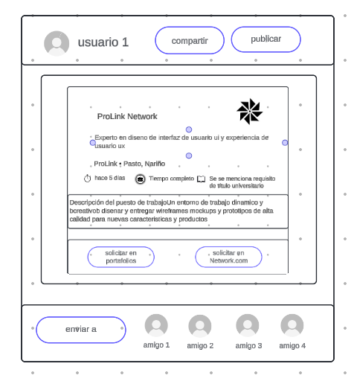
Autor | ronald benavides

